상품제안서
incolor 사각형 마우스 패드 | 상품코드: S47817

 |  |  |  |  |  |  | 02-713-8555 | www.synergygift.co.kr
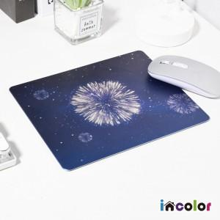 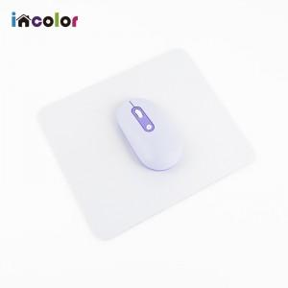 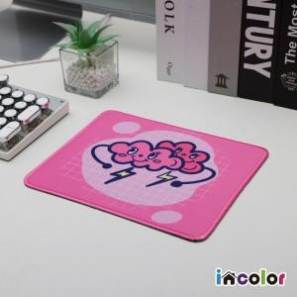

【상세/제작정보】 | <p><span style="font-size: 14pt;">※ 두께 기본 3T</span></p>

【인쇄/포장옵션】 | 풀칼라 / OPP(비닐)

【공급단가】 | 수량 | 100~ | 300~ | 500~ | 1,000~ | 3,000~
*VAT별도 | 20*20cm | 1,960원 | 1,900원 | 1,810원 | 1,750원 | 1,660원
 | 25*25cm | 2,480원 | 2,410원 | 2,290원 | 2,220원 | 2,100원
 | 30*30cm | 3,010원 | 2,920원 | 2,780원 | 2,690원 | 2,550원

【상품 URL】 | https://www.synergygift.co.kr:443/src/goods_detail.php?gdno=47817

